Cargas_Demanda_corto
Name | In Folder | Grid | Terminal | Terminal | App.Pow. | Pow.Fact. | ESTACION | EQUIPO_NT | CAMPO | FECHA | I [A] | S [MVA]
 |  |  | StaCubic | Busbar | MVA |  | SEBAIRES | 13.8 | 58-512 | 2025-06-24 00:00:00 | 64.150034 | 1.533333 | Hora | S [MVA] | Potencia Aparente en cabecera del circuito
302114_LV_LOAD | 9838503 | 58 512 | 9838503 | 302114_LV | 0.075 | 0.9 | SEBAIRES | 13.8 | 58-512 | 2025-06-24 01:00:00 | 58.737730 | 1.403967 | 9 | 1.5083
302168_LV_LOAD | 9787691 | 58 512 | 9787691 | 302168_LV | 0.1125 | 0.9 | SEBAIRES | 13.8 | 58-512 | 2025-06-24 02:00:00 | 53.922993 | 1.288884 | 12 | 1.8637
719650_LV_LOAD | 9094253 | 58 512 | 9094253 | 719650_LV | 0.1125 | 0.9 | SEBAIRES | 13.8 | 58-512 | 2025-06-24 03:00:00 | 49.866531 | 1.191925 | 15 | 2.1587
714584_LV_LOAD | 8989427 | 58 512 | 8989427 | 714584_LV | 0.075 | 0.9 | SEBAIRES | 13.8 | 58-512 | 2025-06-24 04:00:00 | 46.310701 | 1.106932
709212_LV_LOAD | 8871981 | 58 512 | 8871981 | 709212_LV | 0.075 | 0.9 | SEBAIRES | 13.8 | 58-512 | 2025-06-24 05:00:00 | 43.439135 | 1.038295 | El apoyo donde se conectará el GD es el | 7314612
715922_LV_LOAD | 8814546 | 58 512 | 8814546 | 715922_LV | 0.1125 | 0.9 | SEBAIRES | 13.8 | 58-512 | 2025-06-24 06:00:00 | 41.012171 | 0.980285
704044_LV_LOAD | 8295999 | 58 512 | 8295999 | 704044_LV | 0.1125 | 0.9 | SEBAIRES | 13.8 | 58-512 | 2025-06-24 07:00:00 | 41.566188 | 0.993528
302150_LV_LOAD | 7883170 | 58 512 | 7883170 | 302150_LV | 0.075 | 0.9 | SEBAIRES | 13.8 | 58-512 | 2025-06-24 08:00:00 | 49.630800 | 1.186290
708423_LV_LOAD | 7314612 | 58 512 | 7314612 | 708423_LV | 0.3 | 0.9 | SEBAIRES | 13.8 | 58-512 | 2025-06-24 09:00:00 | 63.103953 | 1.508330 | Corto en Barraje 13,8 kV S/E Bs. Aires
725519_LV_LOAD | 7184590 | 58 512 | 7184590 | 725519_LV | 0.025 | 0.9 | SEBAIRES | 13.8 | 58-512 | 2025-06-24 10:00:00 | 73.374020 | 1.753808 | Falla desde subestación | Sk [MVA] | Ik [kA] | Ip [kA] | Relación R/X (pico)
302112_LV_LOAD | 6894381 | 58 512 | 6894381 | 302112_LV | 0.05 | 0.9 | SEBAIRES | 13.8 | 58-512 | 2025-06-24 11:00:00 | 76.901551 | 1.838124 | Trifasico | 121 | 5.063 | 13.552 | 0.039
726470_LV_LOAD | 6894356 | 58 512 | 6894356 | 726470_LV | 0.075 | 0.9 | SEBAIRES | 13.8 | 58-512 | 2025-06-24 12:00:00 | 77.969534 | 1.863651 | Monofasico (a) | 42.4 | 5.317 | 14.232 | 0.039
302118_LV_LOAD | 6841180 | 58 512 | 6841180 | 302118_LV | 0.1125 | 0.9 | SEBAIRES | 13.8 | 58-512 | 2025-06-24 13:00:00 | 70.445069 | 1.683799
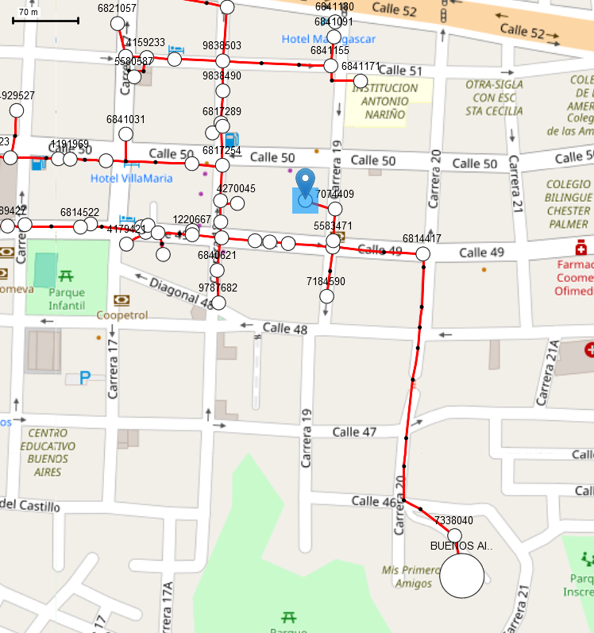
302116_LV_LOAD | 6841171 | 58 512 | 6841171 | 302116_LV | 0.15 | 0.9 | SEBAIRES | 13.8 | 58-512 | 2025-06-24 14:00:00 | 74.158906 | 1.772568
725279_LV_LOAD | 6841155 | 58 512 | 6841155 | 725279_LV | 0.075 | 0.9 | SEBAIRES | 13.8 | 58-512 | 2025-06-24 15:00:00 | 90.314543 | 2.158725
302117_LV_LOAD | 6841091 | 58 512 | 6841091 | 302117_LV | 0.075 | 0.9 | SEBAIRES | 13.8 | 58-512 | 2025-06-24 16:00:00 | 95.407283 | 2.280454
302134_LV_LOAD | 6841031 | 58 512 | 6841031 | 302134_LV | 0.075 | 0.9 | SEBAIRES | 13.8 | 58-512 | 2025-06-24 17:00:00 | 96.597730 | 2.308908
302137_LV_LOAD | 6840973 | 58 512 | 6840973 | 302137_LV | 0.075 | 0.9 | SEBAIRES | 13.8 | 58-512 | 2025-06-24 18:00:00 | 92.342656 | 2.207202
302136_LV_LOAD | 6840884 | 58 512 | 6840884 | 302136_LV | 0.075 | 0.9 | SEBAIRES | 13.8 | 58-512 | 2025-06-24 19:00:00 | 84.409202 | 2.017574
302133_LV_LOAD | 6840841 | 58 512 | 6840841 | 302133_LV | 0.1125 | 0.9 | SEBAIRES | 13.8 | 58-512 | 2025-06-24 20:00:00 | 77.170279 | 1.844547
302151_LV_LOAD | 6840531 | 58 512 | 6840531 | 302151_LV | 0.03 | 0.9 | SEBAIRES | 13.8 | 58-512 | 2025-06-24 21:00:00 | 72.906003 | 1.742621
302125_LV_LOAD | 6821057 | 58 512 | 6821057 | 302125_LV | 0.075 | 0.9 | SEBAIRES | 13.8 | 58-512 | 2025-06-24 22:00:00 | 70.982863 | 1.696654
726515_LV_LOAD | 6821031 | 58 512 | 6821031 | 726515_LV | 0.1125 | 0.9 | SEBAIRES | 13.8 | 58-512 | 2025-06-24 23:00:00 | 68.401846 | 1.634962
303303_LV_LOAD | 6821022 | 58 512 | 6821022 | 303303_LV | 0.075 | 0.9
302161_LV_LOAD | 6821006 | 58 512 | 6821006 | 302161_LV | 0.1125 | 0.9 | Información de solicitudes en el circuito 58 512
302131_LV_LOAD | 6820956 | 58 512 | 6820956 | 302131_LV | 0.03 | 0.9
302159_LV_LOAD | 6819303 | 58 512 | 6819303 | 302159_LV | 0.05 | 0.9 | * Numero de solicitudes de insumos vigentes: 0
735964_LV_LOAD | 6819290 | 58 512 | 6819290 | 735964_LV | 0.1125 | 0.9 | * Numero de solicitudes de ECS en proceso de aprobación: 0
302156_LV_LOAD | 6819273 | 58 512 | 6819273 | 302156_LV | 0.075 | 0.9 | * GD aprobados: 0
302157_LV_LOAD | 6819249 | 58 512 | 6819249 | 302157_LV | 0.1125 | 0.9
722189_LV_LOAD | 6819231 | 58 512 | 6819231 | 722189_LV | 0.075 | 0.9 | Escenario horizonte de evaluación (t+x) con x=2. Año horizonte: 2028 Se solicita que las proyecciones de demanda y condiciones de operación consideradas en el estudio sean evaluadas en conformidad con el documento UPME “Proyección de la demanda de energía eléctrica y potencia máxima 2025-2039 – Revisión julio de 2025”, tomando como referencia las proyecciones del área Nordeste, las cuales presentan un crecimiento aproximado acumulado del 7,72% entre los años 2026 y 2028.
302153_LV_LOAD | 6819117 | 58 512 | 6819117 | 302153_LV | 0.15 | 0.9
702198_LV_LOAD | 6818552 | 58 512 | 6818552 | 702198_LV | 0.075 | 0.9
302152_LV_LOAD | 6817459 | 58 512 | 6817459 | 302152_LV | 0.1125 | 0.9
715567_LV_LOAD | 6817394 | 58 512 | 6817394 | 715567_LV | 0.075 | 0.9
302147_LV_LOAD | 6817386 | 58 512 | 6817386 | 302147_LV | 0.1125 | 0.9
302129_LV_LOAD | 6817378 | 58 512 | 6817378 | 302129_LV | 0.075 | 0.9
302128_LV_LOAD | 6817343 | 58 512 | 6817343 | 302128_LV | 0.075 | 0.9
302113_LV_LOAD | 6817301 | 58 512 | 6817301 | 302113_LV | 0.045 | 0.9
302111_LV_LOAD | 6817289 | 58 512 | 6817289 | 302111_LV | 0.045 | 0.9 | Proyectos GD/AGPE/AGGE Aprobados (Incluir en simulación)
302055_LV_LOAD | 6817254 | 58 512 | 6817254 | 302055_LV | 0.225 | 0.9 | Proyecto de generacion | Circuito | Apoyo | Capacidad [kVA]
302209_LV_LOAD | 6817220 | 58 512 | 6817220 | 302209_LV | 0.075 | 0.9 | No existen generadores aprobados vigentes para este circuito
302191_LV_LOAD | 6817203 | 58 512 | 6817203 | 302191_LV | 0.15 | 0.9
735212_LV_LOAD | 6814549 | 58 512 | 6814549 | 735212_LV | 0.15 | 0.9
302193_LV_LOAD | 6814506 | 58 512 | 6814506 | 302193_LV | 0.15 | 0.9
302063_LV_LOAD | 6814484 | 58 512 | 6814484 | 302063_LV | 0.1125 | 0.9
302062_LV_LOAD | 6814484 | 58 512 | 6814484 | 302062_LV | 0.075 | 0.9
302061_LV_LOAD | 6814476 | 58 512 | 6814476 | 302061_LV | 0.03 | 0.9
302060_LV_LOAD | 6814450 | 58 512 | 6814450 | 302060_LV | 0.03 | 0.9
302059_LV_LOAD | 6814441 | 58 512 | 6814441 | 302059_LV | 0.075 | 0.9
302067_LV_LOAD | 6814433 | 58 512 | 6814433 | 302067_LV | 0.1125 | 0.9
304007_LV_LOAD | 6814417 | 58 512 | 6814417 | 304007_LV | 0.225 | 0.9
705252_LV_LOAD | 5583471 | 58 512 | 5583471 | 705252_LV | 0.075 | 0.9
705808_LV_LOAD | 5580587 | 58 512 | 5580587 | 705808_LV | 0.225 | 0.9
706708_LV_LOAD | 4929772 | 58 512 | 4929772 | 706708_LV | 0.3 | 0.9
706641_LV_LOAD | 4929527 | 58 512 | 4929527 | 706641_LV | 0.075 | 0.9
705677_LV_LOAD | 4270045 | 58 512 | 4270045 | 705677_LV | 0.075 | 0.9
706279_LV_LOAD | 4244231 | 58 512 | 4244231 | 706279_LV | 0.075 | 0.9
706125_LV_LOAD | 4244052 | 58 512 | 4244052 | 706125_LV | 0.4 | 0.9
704876_LV_LOAD | 4148223 | 58 512 | 4148223 | 704876_LV | 0.075 | 0.9
302132_LV_LOAD | 1192663 | 58 512 | 1192663 | 302132_LV | 0.1125 | 0.9
703444_LV_LOAD | 1191969 | 58 512 | 1191969 | 703444_LV | 0.03 | 0.9

